清单总价
销售货物清单
购买方名称：西安理工大学
销售方名称：
所属增值税普通发票代码： |  |  |  |  | 号码：
序号 | 货物名称 | 规格型号 | 单位 | 数量 | 单价(元) | 金额(元) | 税率 | 税额(元)
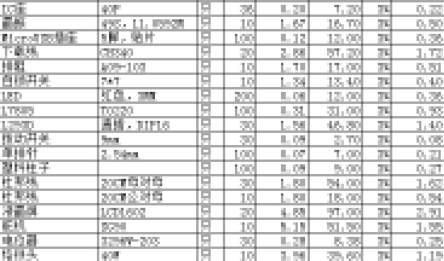
1
2
3
4
5
6
7
8
9
10
11
12
13
14
15
16
17
18

小计(元) |  |  |  |  |  | 0.00 | 3% | 0.00
总计(元) |  |  |  |  |  | 0.00

销售方(章): |  |  |  |  | 填开日期： 年 月 日

